01.モジュール機能について
モジュール機能について |  |  |  |  | システム名 |  | VRMブループリンター |  | 作者名 | *** |  | 更新者名
 |  |  |  |  | サブシステム名 |  |  |  | 作成日 | 2025-12-29 |  | 更新日
View | Controller | Service | 処理内容

 |  |  |  | モジュール機能について
 |  |  |  |  | モジュールは画面左上の機能選択のことを指している。
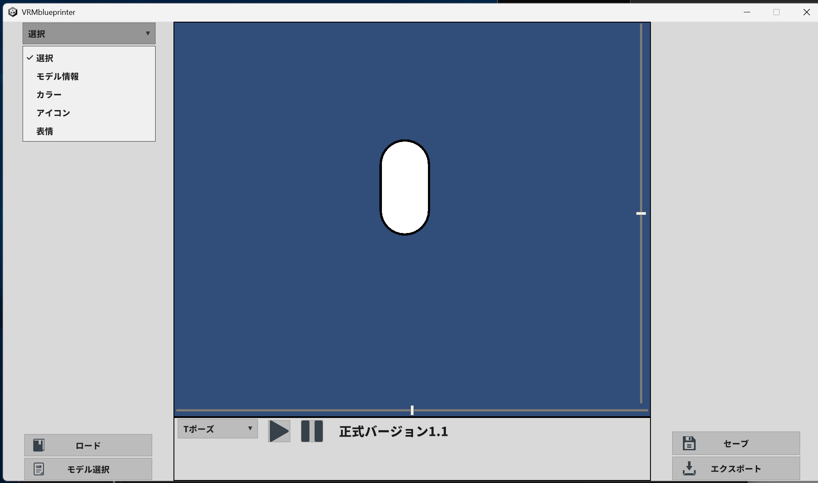

 |  |  |  |  | 各機能の表示、処理はこのモジュール機能内で収まるように作られている。
 |  |  |  |  | そのため、ServiceLogicに該当する部分のみで作成される。

 |  |  |  |  |  | View |  | Control |  |  | Service
 |  |  |  |  |  | 画面読込時 |  |  |  |  | 各モジュールに設定された
 |  |  |  |  |  | モジュール機能をリスト化 |  |  |  |  | 名称などを返却する
 |  |  |  |  |  | モジュール機能が選択された |  | 選択された内容から |  |  | 画面へのラベルやボタンの
 |  |  |  |  |  |  |  | 該当のモジュールを呼び出す |  |  | 設定を返却する
 |  |  |  |  |  | 下記赤枠はモジュールにより作成されたメインメニューとサブメニュー
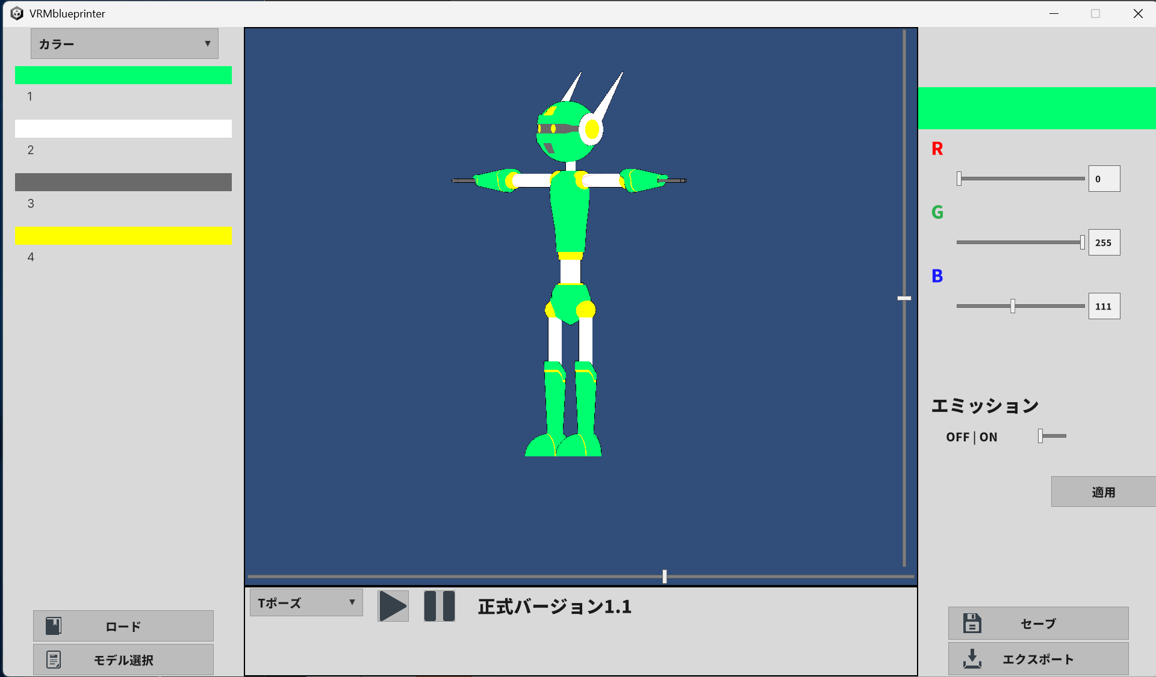

 |  |  |  |  | 現状、下記モジュールが固定で呼び出されるように設定されている。
 |  |  |  |  | ・モデル情報
 |  |  |  |  | ・カラー情報
 |  |  |  |  | ・アイコン情報
 |  |  |  |  | ・表情情報

